Sheet2
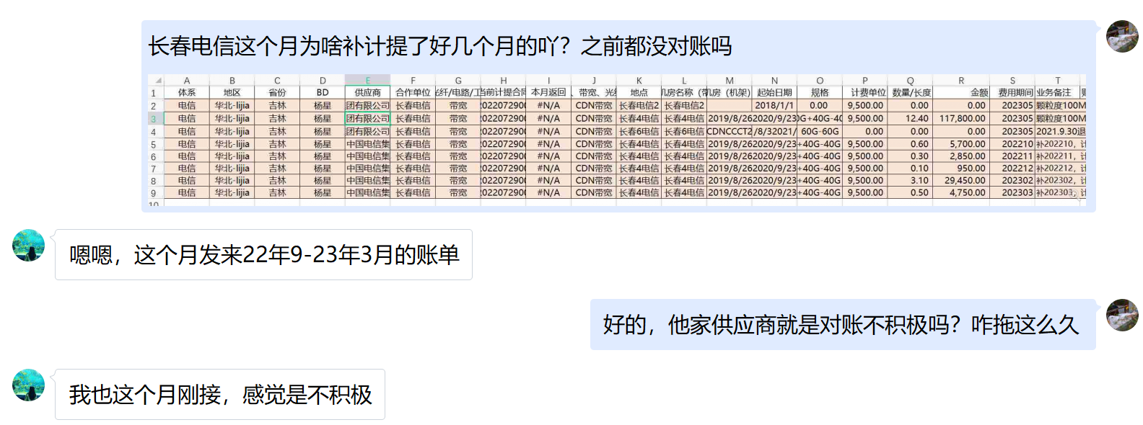
体系 | 地区 | 省份 | BD | 供应商 | 合作单位 | 机架/带宽/裸光纤/电路/工位&库房/其他 | 当前计提合同 | 本月返回 | 费用类型（机架、带宽、光纤/电路、其他） | 地点 | TCO机房名称（带宽） | 机房（机架） | 起始日期 | 规格 | 计费单位 | 数量/长度 | 金额 | 费用期间 | 业务备注 | 财务备注 | SYS统计 | 运营商统计 | 合同开始日期 | 合同结束时间 | TCO机房英文 | 保底率 | 带宽量 | 保底量
电信 | 华北-lijia | 吉林 | 杨星 | 中国电信集团有限公司长春分公司 | 长春电信 | 带宽 | L20220729006 | #N/A | CDN带宽 | 长春电信2 | 长春电信2 |  | 2018-01-01 | 0.00 | 9,500.00 | 0.00 | 0.00 | 202305 | 颗粒度100M，保底24G；20200923长春2电信合并至长春4电信计费； |  | - |  | 2022-08-01 |  | CC2CT | 30% | 0 | 0
电信 | 华北-lijia | 吉林 | 杨星 | 中国电信集团有限公司长春分公司 | 长春电信 | 带宽 | L20220729006 | #N/A | CDN带宽 | 长春4电信 | 长春4电信 |  | 2019/8/26 2020/9/23 2022/5/31 | 40G +40G -40G | 9,500.00 | 12.40 | 117,800.00 | 202305 | 颗粒度100M，保底12G；20200923长春2电信合并至长春4电信计费；2022.5.31退租40G带宽；差异：1%以内以百度为准，1%~3%取中值，超出协商 |  | 12.31 |  | 2022-08-01 |  | CC4CT | 30% | 40 | 12
电信 | 华北-lijia | 吉林 | 杨星 | 中国电信集团有限公司长春分公司 | 长春电信 | 带宽 | L20220729006 | #N/A | CDN带宽 | 长春6电信 | 长春6电信 | CDNCCCT2 | 2021/8/3 2021/9/30 | 60G -60G | 0.00 | 0.00 | 0.00 | 202305 | 2021.9.30退租。吉林长春电信新建60G 2021-08-03正式上线，商务确认免费2个月。 |  | - |  | 2022-08-01 |  | CC6CT | 30% | 0 | 0
电信 | 华北-lijia | 吉林 | 杨星 | 中国电信集团有限公司长春分公司 | 长春电信 | 带宽 | L20220729006 | #N/A | CDN带宽 | 长春4电信 | 长春4电信 |  | 2019/8/26 2020/9/23 2022/5/31 | 40G +40G -40G | 9,500.00 | 0.60 | 5,700.00 | 202210 | 补202210，计提12，运营商13.14，按中值12.6补0.6
电信 | 华北-lijia | 吉林 | 杨星 | 中国电信集团有限公司长春分公司 | 长春电信 | 带宽 | L20220729006 | #N/A | CDN带宽 | 长春4电信 | 长春4电信 |  | 2019/8/26 2020/9/23 2022/5/31 | 40G +40G -40G | 9,500.00 | 0.30 | 2,850.00 | 202211 | 补202211，计提21.2，运营商21.64，按均值21.5补0.3
电信 | 华北-lijia | 吉林 | 杨星 | 中国电信集团有限公司长春分公司 | 长春电信 | 带宽 | L20220729006 | #N/A | CDN带宽 | 长春4电信 | 长春4电信 |  | 2019/8/26 2020/9/23 2022/5/31 | 40G +40G -40G | 9,500.00 | 0.10 | 950.00 | 202212 | 补202212，计提13.9，运营商14.11，按均值14，补0.1
电信 | 华北-lijia | 吉林 | 杨星 | 中国电信集团有限公司长春分公司 | 长春电信 | 带宽 | L20220729006 | #N/A | CDN带宽 | 长春4电信 | 长春4电信 |  | 2019/8/26 2020/9/23 2022/5/31 | 40G +40G -40G | 9,500.00 | 3.10 | 29,450.00 | 202302 | 补202302，计提12.5，运营商18.56，按均值15.6补3.1
电信 | 华北-lijia | 吉林 | 杨星 | 中国电信集团有限公司长春分公司 | 长春电信 | 带宽 | L20220729006 | #N/A | CDN带宽 | 长春4电信 | 长春4电信 |  | 2019/8/26 2020/9/23 2022/5/31 | 40G +40G -40G | 9,500.00 | 0.50 | 4,750.00 | 202303 | 补202303，计提13，运营商13.92，按均值13.5补0.5

